入力シート
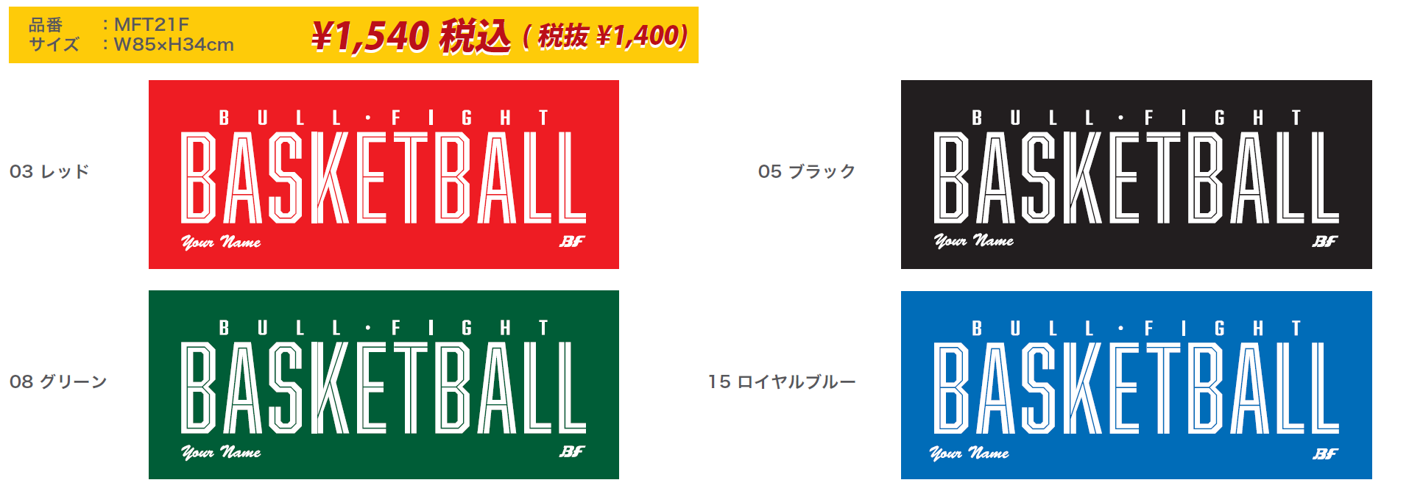

■カラーの選択
カラーチャートより本体カラー、刺繍カラーを選択してください。
本体カラー |  |  | ― |  |  | 本体カラー

刺繍カラー |  |  | ― |  |  | 刺繍カラー

■個人名書体の選択
個人名刺繍の書体を漢字または英字から選択してください。
個人名書体 |  |  | ―

■個人名明細
個人名をご記入ください。
個人名

■お客様情報
お客様情報をご記入ください。
チーム名 |  |  |  | 住所 〒 |  |  | TEL
 |  |  |  |  |  |  | 携帯
代表者名 （コーチ・保護者） |  |  |  |  |  |  | MAIL
 |  |  |  | 氏名
お支払い方法 |  |  |  |  | ※お支払い方法は先振り込みか代金引換となります。

■ご注文内容 ※合計5枚以上からの受注となります
枚数、金額をご記入ください。
枚数 |  | 合計金額
 |  | ¥0

 | 個

